상품제안서
메종베르제 롤리타램피카 퍼퓸캔들 240g | 상품코드: S45303

 |  |  |  |  |  |  | 02-713-8555 | www.synergygift.co.kr
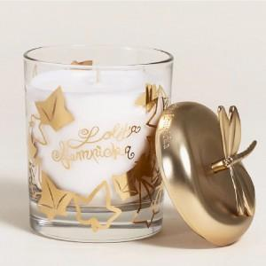 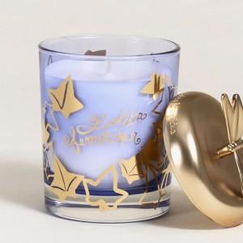 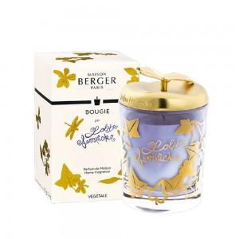

【상세/제작정보】

【인쇄/포장옵션】 | 스티커 / 포장지포장

【공급단가】 | 수량 | 20~ | 100~ | 200~ | 300~ | 500~
*VAT별도 | 단가 | 47,200원 | 43,100원 | 42,300원 | 41,900원 | 41,200원

【상품 URL】 | https://www.synergygift.co.kr:443/src/goods_detail.php?gdno=45303

